不用印-經費分攤
XXX社區發展協會
經費分攤試算表
(必填)領據日期： |  | 年 |  | 月 |  | 日
(必填))申請補助期間： | 第 |  | 季( |  | ~ |  | 月) | 月) |  | 第季(~月)
項目 | 核銷金額（新臺幣元） |  |  |  |  | 分攤金額 合計 | 每季平均參考經費
 | 合計 | 衛福部 | 縣配合 | 縣補 | 本會自籌 |  | 衛福部 | 縣配合 | 縣補
業務費(A)小計 | 0 |  |  |  |  |  | 31,248 | 5,952 | 27,000
志工相關費用小計(B) | 0 |  |  |  |  |  | 8,400 | 1,600 | 1,750
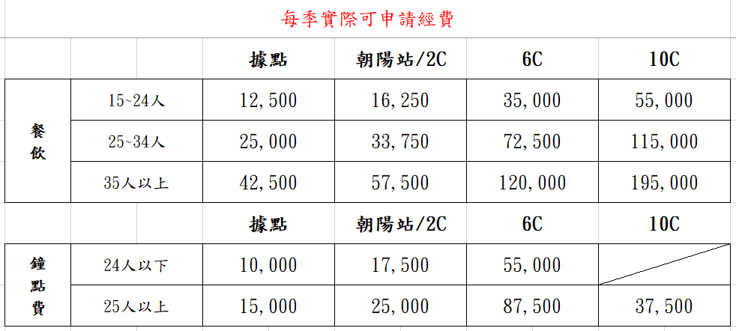
誤餐加值費(I)小計 | 0
服務鐘點費(J)小計 | 0
開辦費/充實/補充設施設備-物品(G/M)小計 | 0
開辦費/充實/補充設施設備-財產(G/N)小計 | 0
原始憑證金額合計 | 0 | 0 | 0 | 0 | 0
申請補助金額 | 0

需要印-領據
領 據
 | 茲收到花蓮縣政府 |  | 0 | 年度 | 建立社區照顧關懷據點
 | 核定補助金額 | 共計新台幣 |  | 0 |  | ( | 0 |  | ) | 元整
 | 屬實無誤。
此據
(請蓋貴單位圖記）
受補助單位: (含分站) |  | XXX社區發展協會
統一編號: |  | 0
地址: |  | 0
連絡電話: |  | 0
蓋章
單位負責人: |  | 0
蓋章
會 計: |  | 0
存款銀行: |  | 0
分行: |  | 0
金融機構代碼: |  | 0
存摺戶名: |  | 0
存摺帳戶: |  | 0
 |  | 0 |  | 年 | 0 | 月 |  | 0 |  | 日
（存摺封面影本黏貼處）

